sushida5000.png グラフ
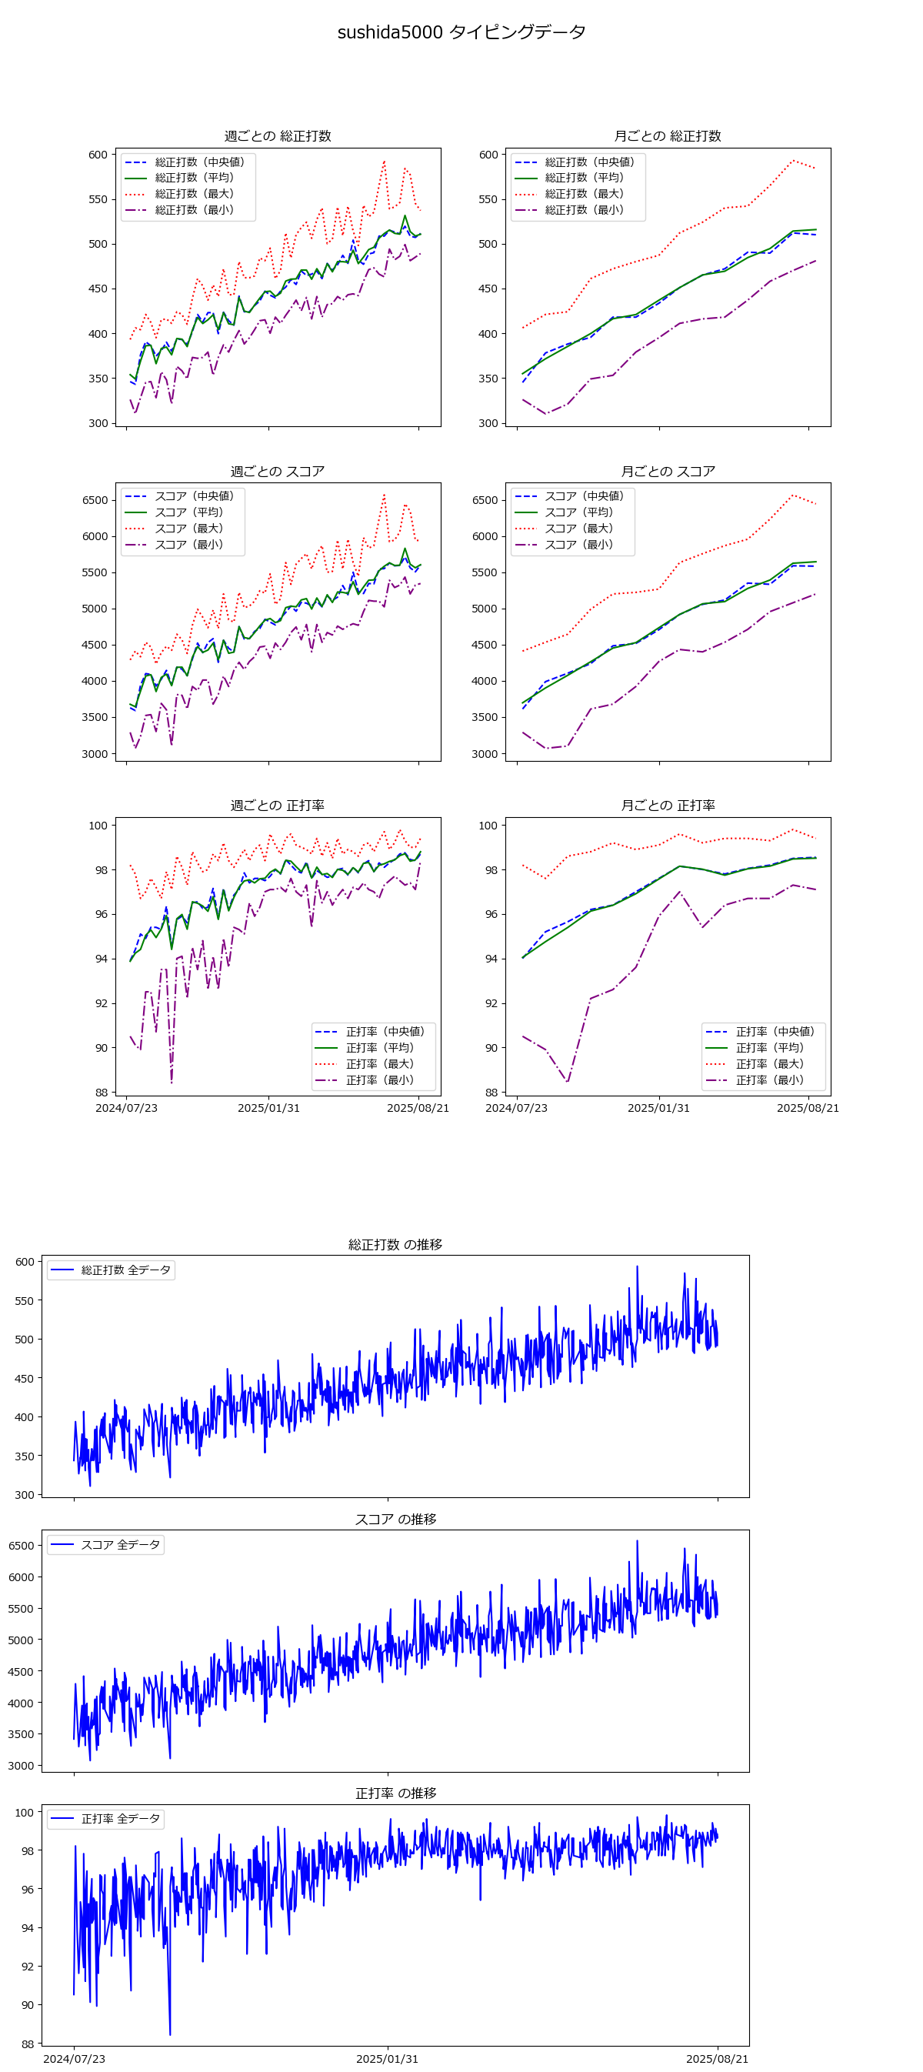

sushida5000.png 相関と回帰
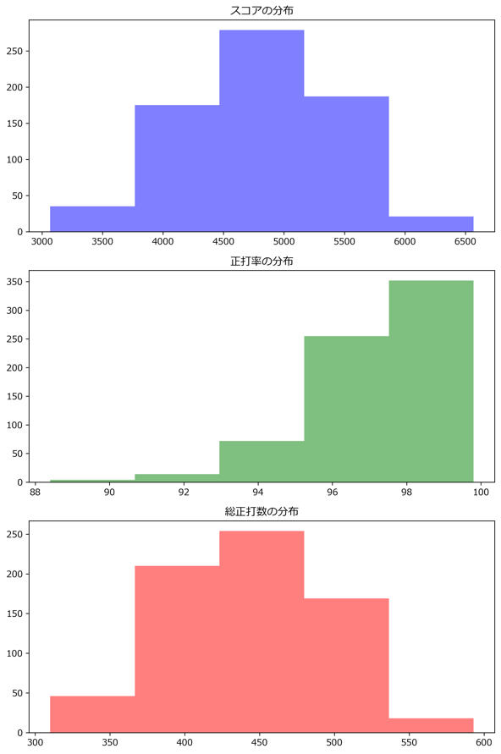
相関係数
 | 総正打数 | スコア | 正打率
総正打数 | 1 | 0.99753883816 | 0.80878606729
スコア | 0.99753883816 | 1 | 0.8473295796
正打率 | 0.80878606729 | 0.8473295796 | 1

標準偏差
総正打数 | 51.447295806
スコア | 622.80741182
正打率 | 1.6444117372

回帰分析
総正打数 → スコア | 10.928480427
正打率 → スコア | 44.387085916
スコアの決定係数 (R²) | 0.999834171

正打率 → スコア | 25.303794121
正打率の決定係数 (R²) | 0.65413490264

スコア予測
予測スコア | 6537.7902219

sushida10000.png グラフ
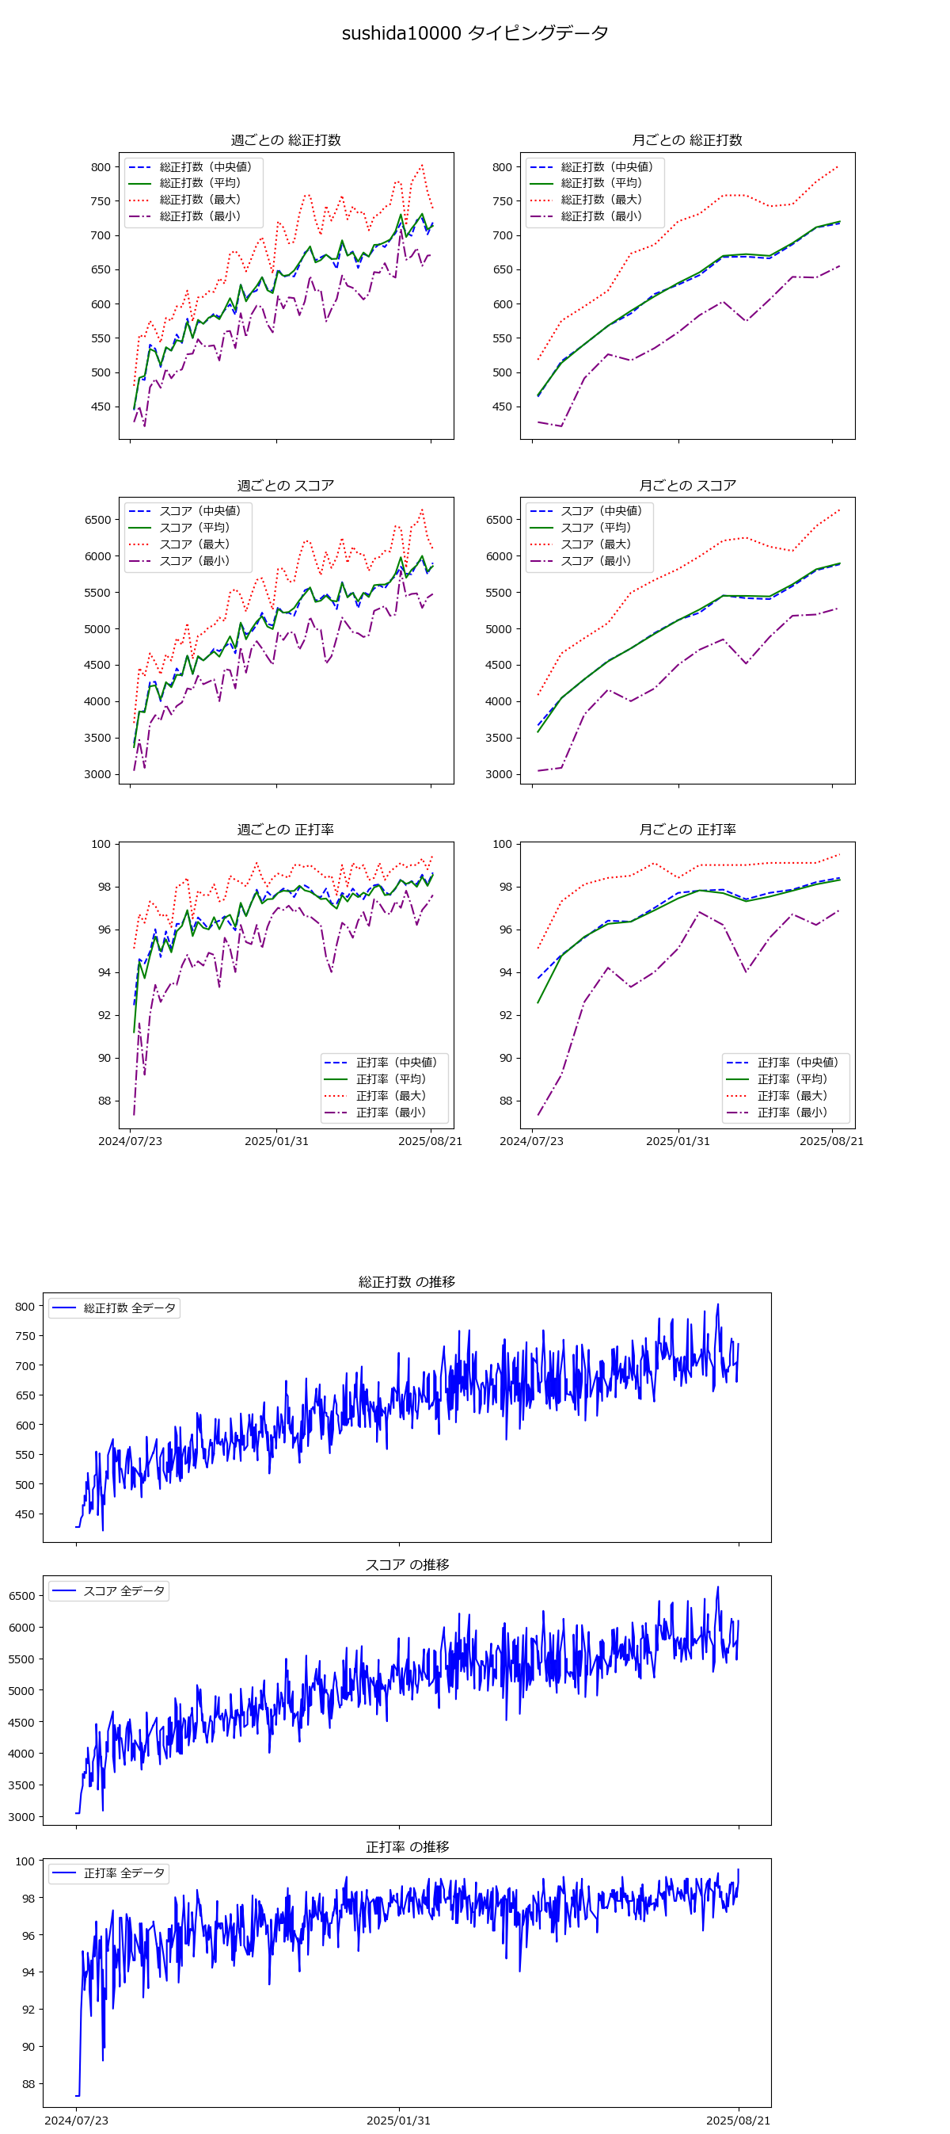

sushida10000.png 相関と回帰
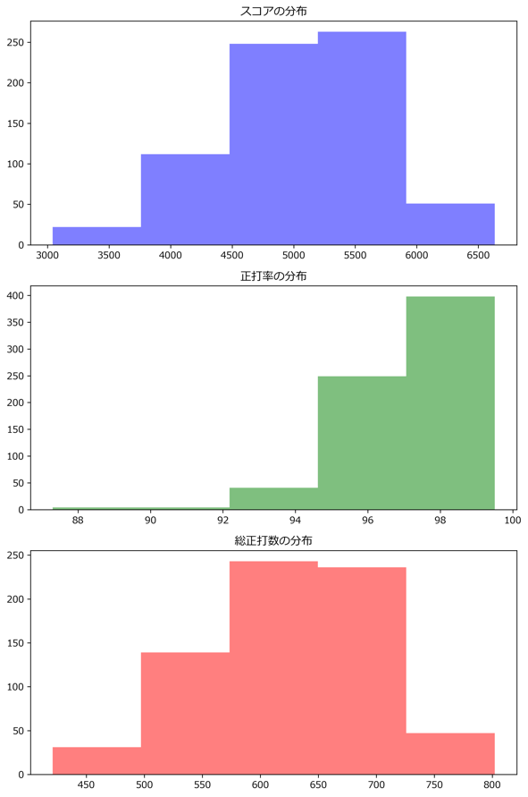
相関係数
 | 総正打数 | スコア | 正打率
総正打数 | 1 | 0.9977071935 | 0.80582203465
スコア | 0.9977071935 | 1 | 0.84307591396
正打率 | 0.80582203465 | 0.84307591396 | 1

標準偏差
総正打数 | 72.094077308
スコア | 647.5845575
正打率 | 1.5467771292

回帰分析
総正打数 → スコア | 8.1547480375
正打率 → スコア | 46.686032648
スコアの決定係数 (R²) | 0.99977989355

正打率 → スコア | 37.558737433
正打率の決定係数 (R²) | 0.64934915153

スコア予測
予測スコア | 4896.0614701

mytyping.png グラフ
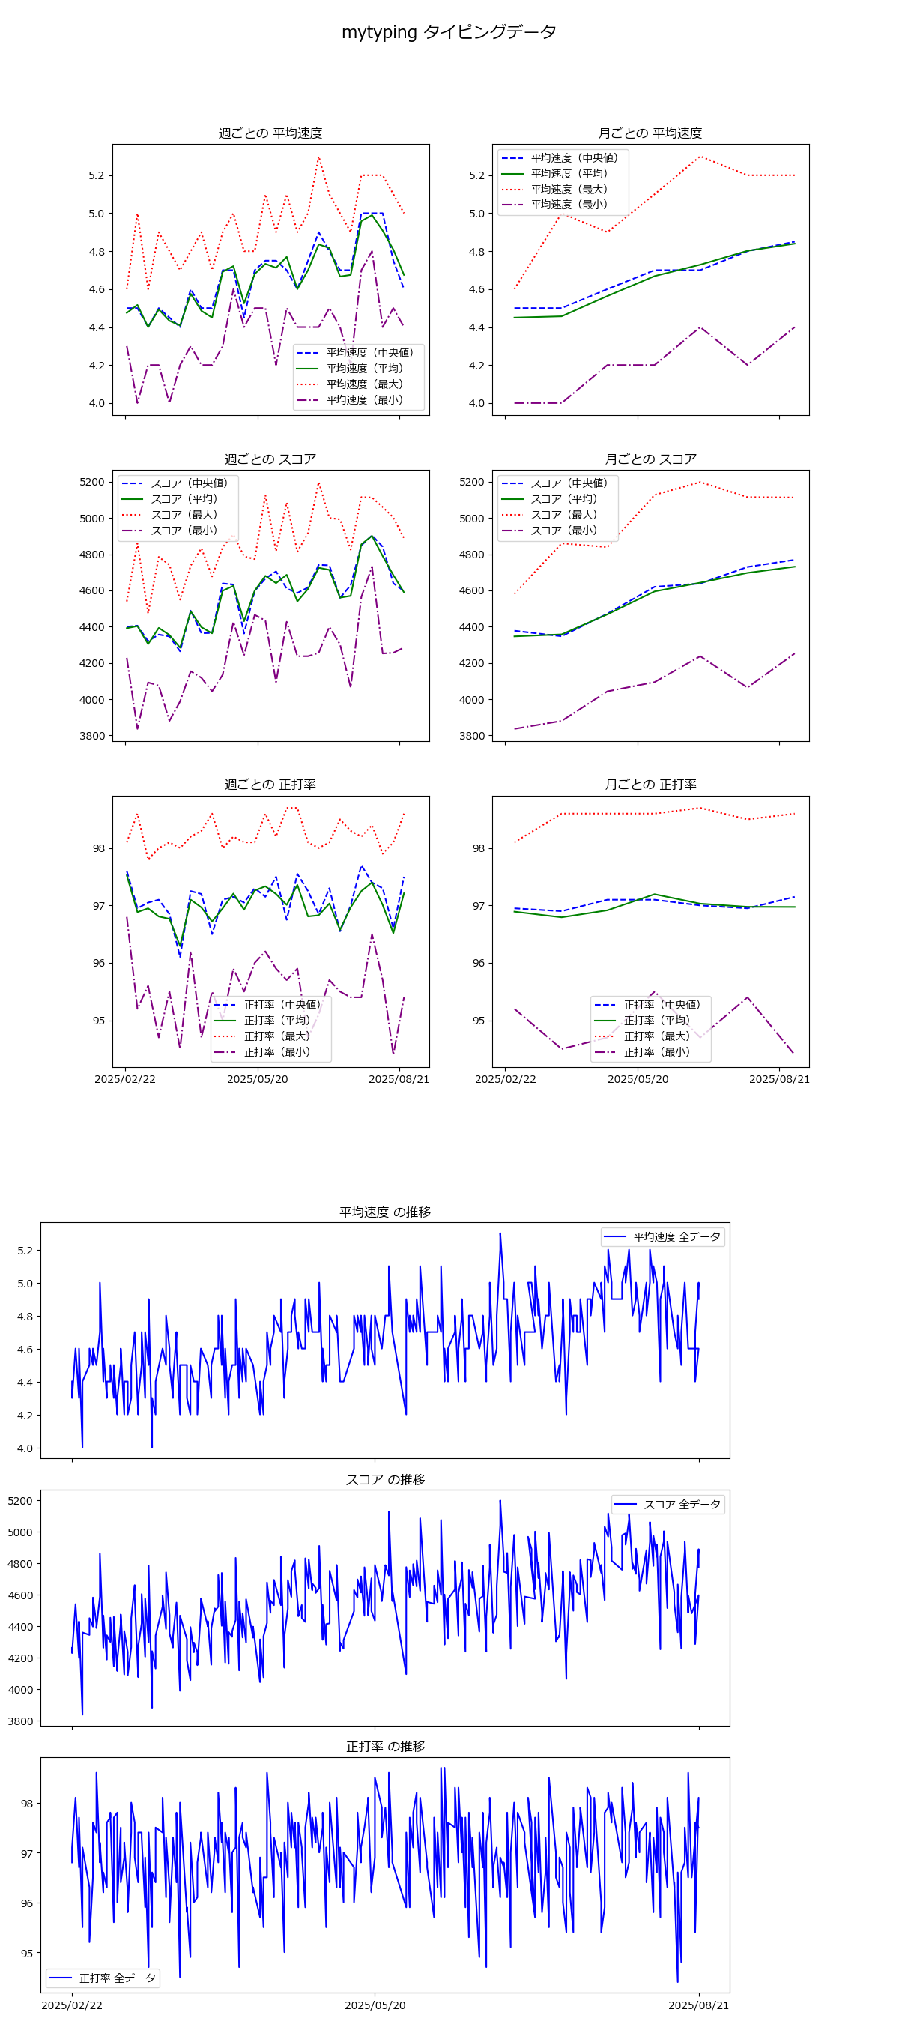

mytyping.png 相関と回帰
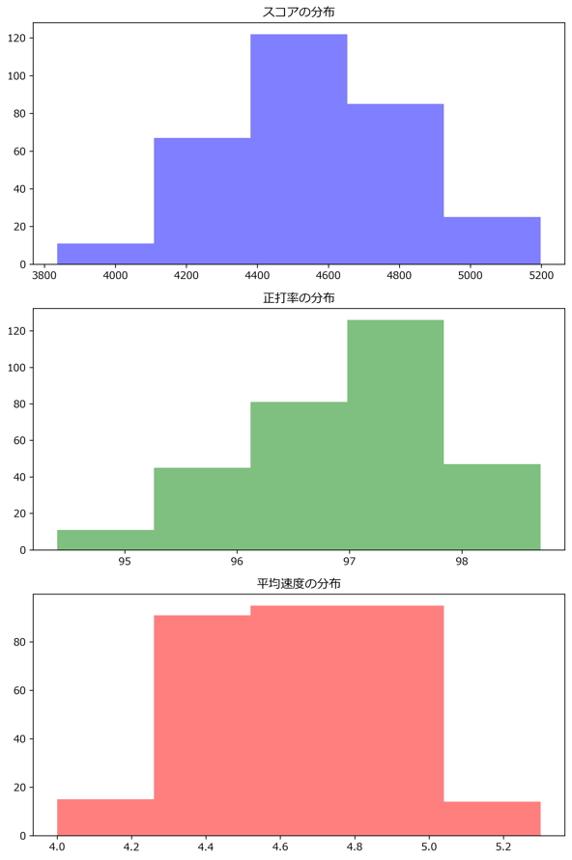
相関係数
 | 平均速度 | スコア | 正打率
平均速度 | 1 | 0.97965293988 | 0.40789197862
スコア | 0.97965293988 | 1 | 0.54359075406
正打率 | 0.40789197862 | 0.54359075406 | 1

標準偏差
平均速度 | 0.24233858891
スコア | 252.32263063
正打率 | 0.87047351569

回帰分析
平均速度 → スコア | 946.65234984
正打率 → スコア | 50.071126204
スコアの決定係数 (R²) | 0.98459377295

正打率 → スコア | 0.1135565468
正打率の決定係数 (R²) | 0.16637586622

スコア予測
予測スコア | 568196.36155

